主界面、个人信息、充值、设置
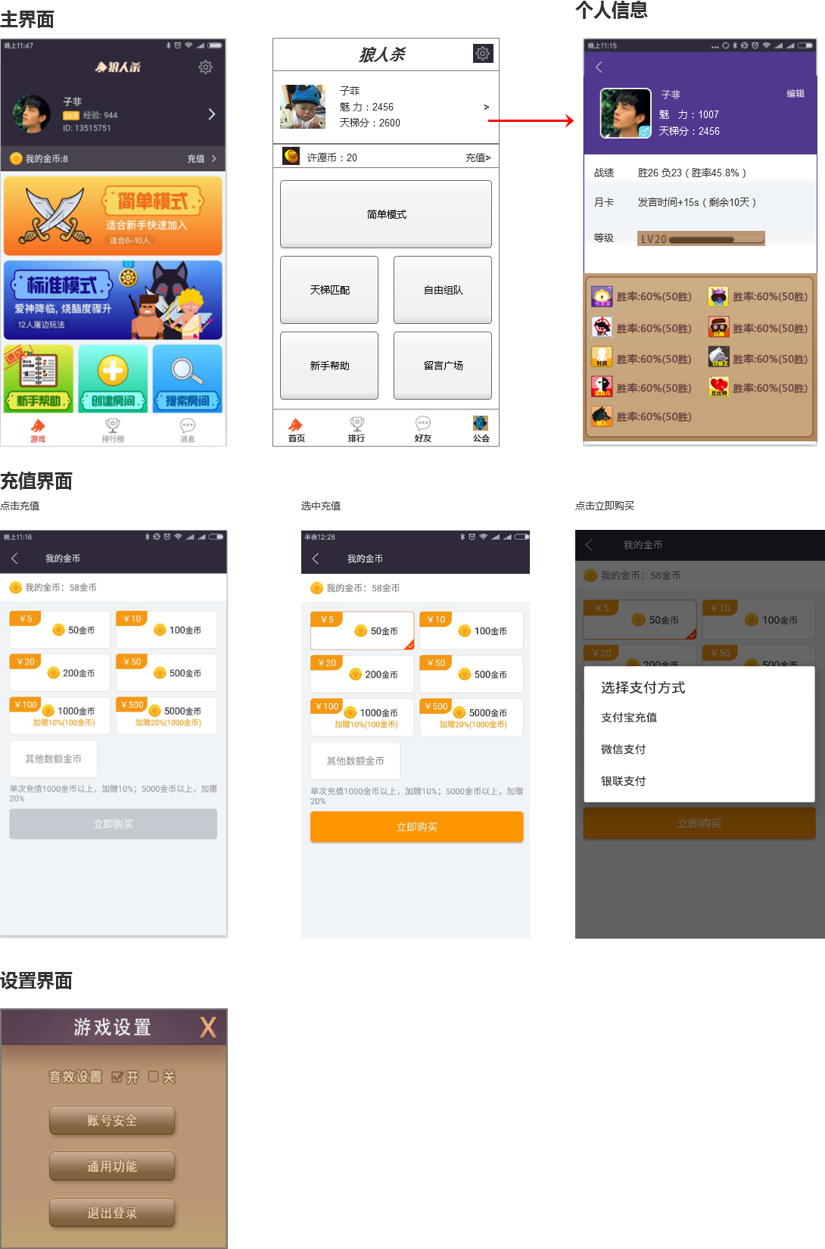

战斗、准备、邀请
狼人杀战斗界面

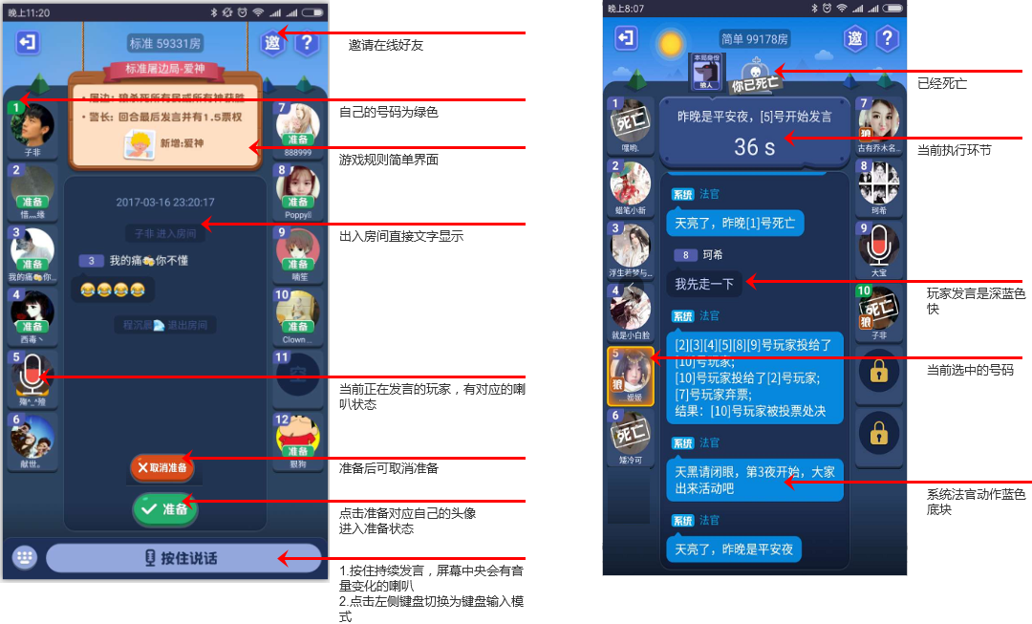

狼人操作规则

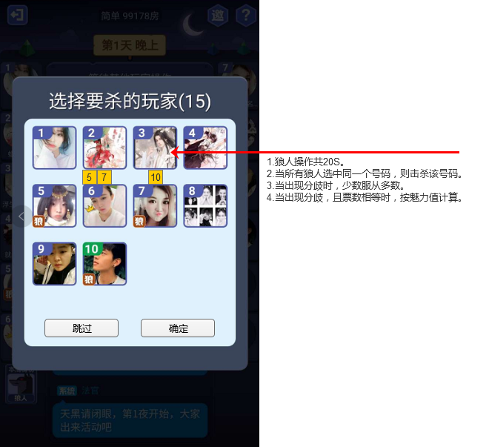

女巫操作规则

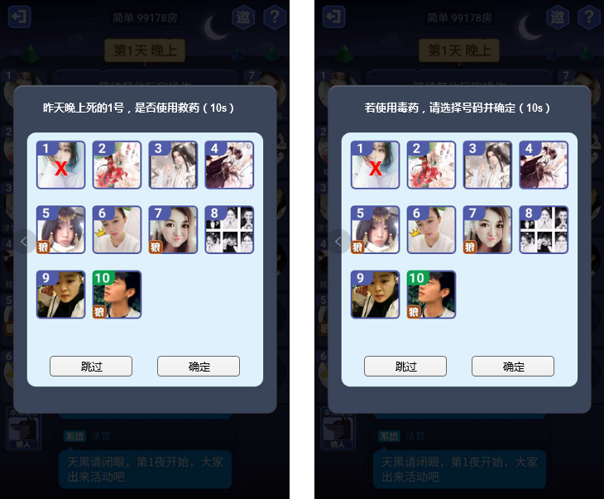

总体保持原来带确定的操作。

优化修改

 | 1.战斗准备阶段，去除排麦，大家按住发言。最多同时不能有超过3个人发言。
 | 2.房主可以踢任意玩家。若房主退出，下一位继任房主。
 | 3.月卡玩家可以踢没有准备的玩家。

